참고
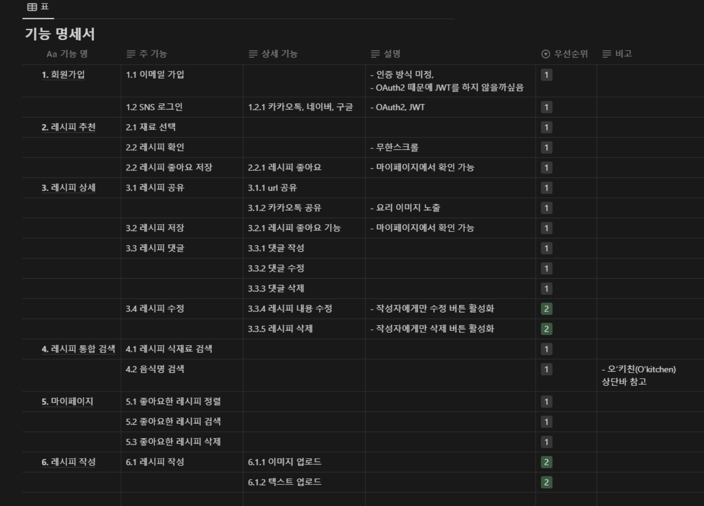
https://neuri.tistory.com/entry/%EC%82%AC%EC%9D%B4%EB%93%9C-%ED%94%84%EB%A1%9C%EC%A0%9D%ED%8A%B8-3%ED%8E%B8-%EA%B8%B0%EB%8A%A5%EB%AA%85%EC%84%B8%EC%84%9C-%EC%9E%91%EC%84%B1%ED%95%98%EA%B8%B0-Notion

